Sheet1
18
23
19
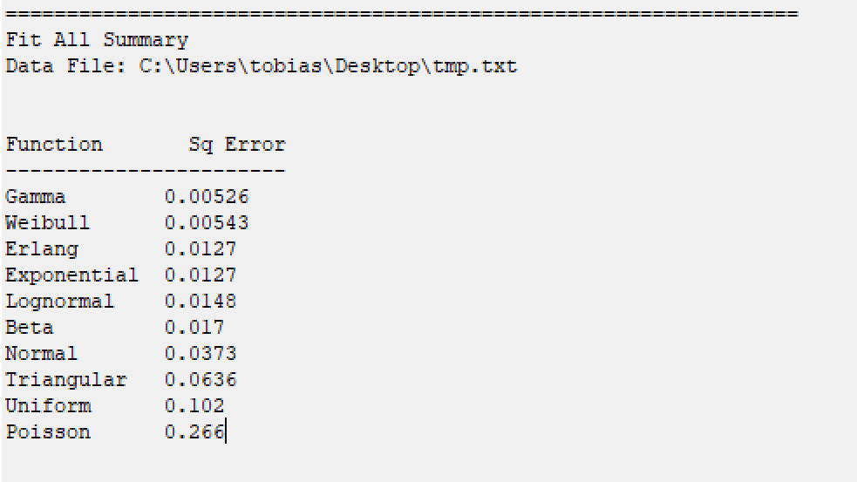
15
11
13
6
7
21
14
6
11
17
6
11
8
25
31
8
10
13
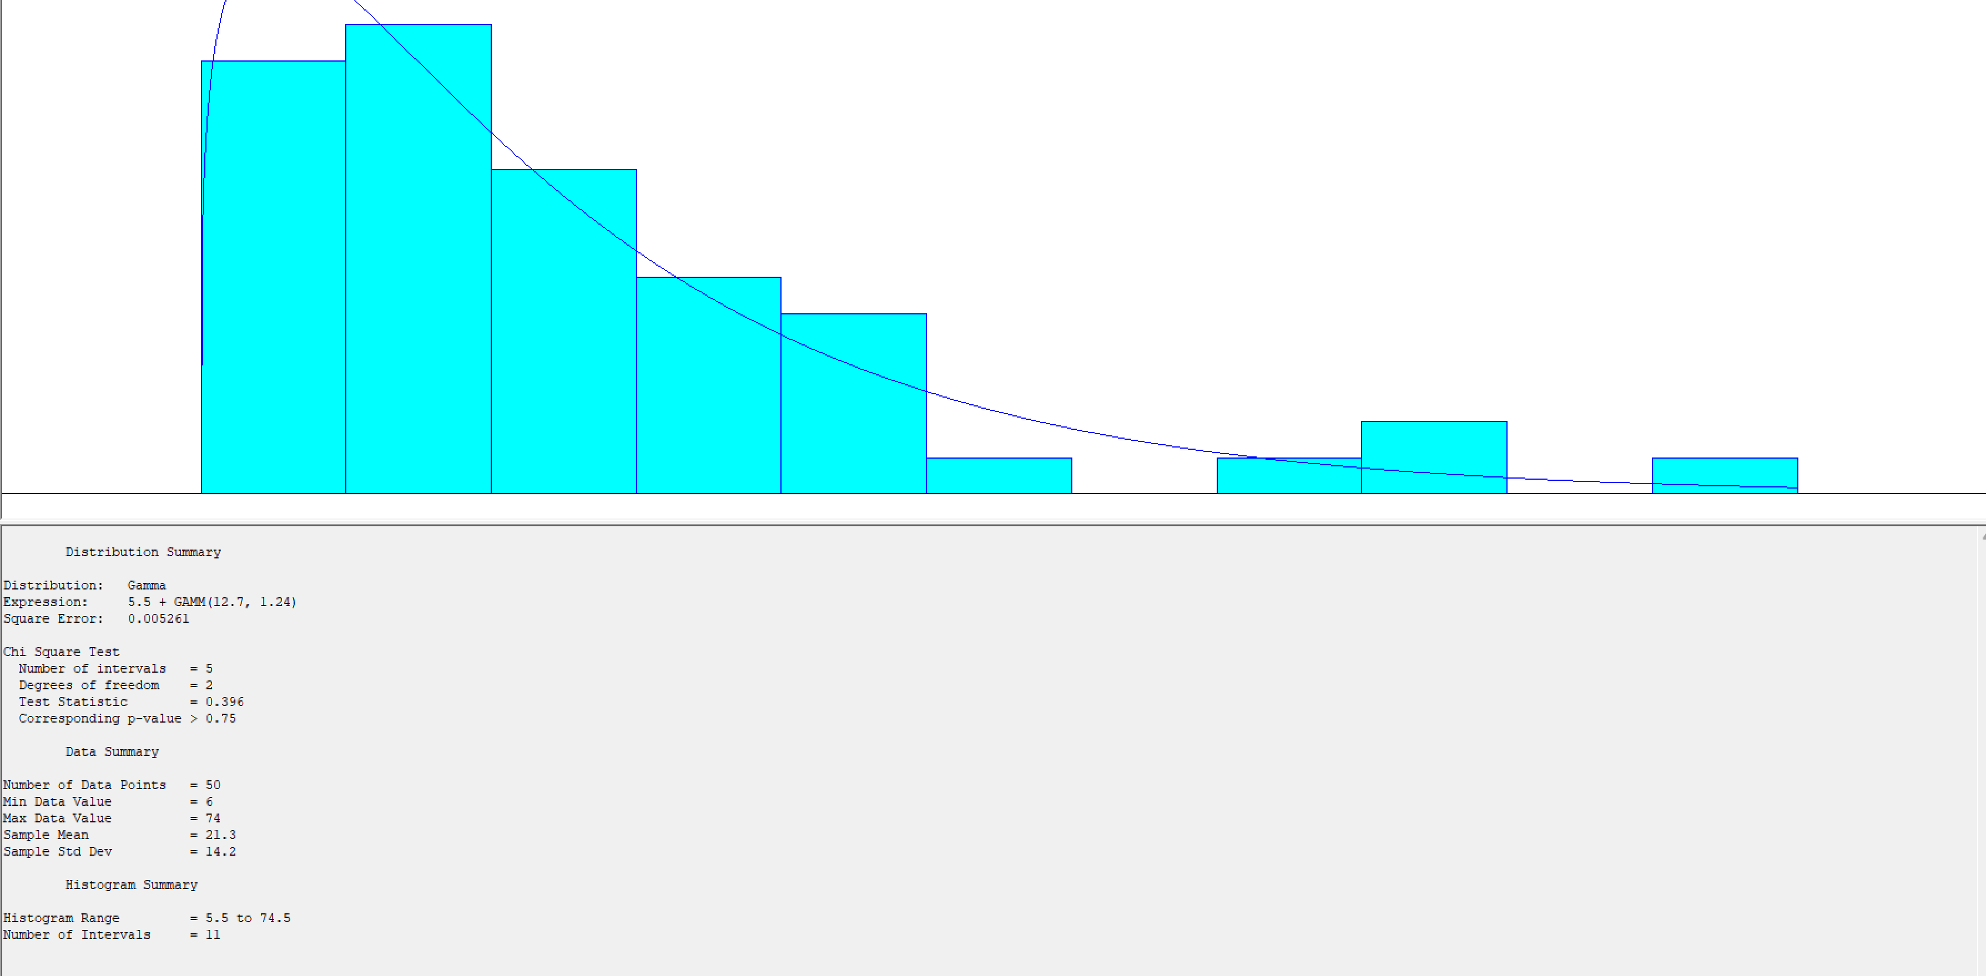
13
28
31
33 |  | Použil som 11 intervalov
25
74 | - mamička s deťmi
32
22
17
7
19
56
12
14
57
20
25
16
11
34
13
24
19
16
23
53
36
26
14
18
23
19
15
11
13
6
7
21
14
6
11
17
6
11
8
25
31
8
10
13
13
28
31
33
25
74
32
22
17
7
19
56
12
14
57
20
25
16
11
34
13
24
19
16
23
53
36
26
14
10
13
13
28
31
33
25
74
32
22
17
7
19
56
12
14
57
20

